Sheet1
安装包分3种，一是不更新补丁，二是内部开发测试版本，三是正式对玩家版本

第一种不会检测任何补丁更新，用于功能测试，比如版署版本送审，或者专门打包用来做演示，可以使用这种

第二种用于项目内部人员测试补丁，分别对应补丁测试3个流程

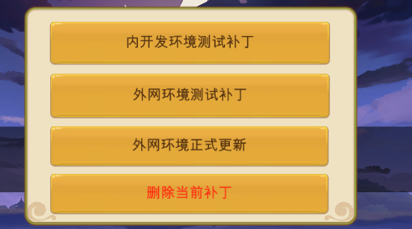

 | 打包当天，重复测试内容 | 更新补丁资源和测试版本号到内网补丁服务器

 | 打包当天或者放补丁当天 | 更新补丁资源和测试版本号到外网补丁服务器

 | 放补丁当天 | 更新正式版本号到外网补丁服务器

 | 每次升级补丁后，需要回归测试，可以使用这个按钮删除当前所有已经更新的补丁，会还原到安装包的初始状态、

第三种是正式版本，检测到版本升级就更新

